상품제안서
멀티포켓 텀블러 폰파우치 미니백 | 상품코드: S39305

 |  |  |  |  |  |  | 02-713-8555 | www.synergygift.co.kr
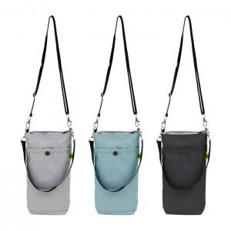

【상세/제작정보】

【인쇄/포장옵션】 | 실크, 컬러필름전사 / 포장불가능

【공급단가】 | 수량 | 50~ | 100~ | 500~ | 1,000~ | 2,000~
*VAT별도 | 단가 | 5,070원 | 4,990원 | 4,870원 | 4,680원 | 4,480원

【상품 URL】 | https://www.synergygift.co.kr:443/src/goods_detail.php?gdno=39305

